Riesgos Corrupción

 | Mapa de Riesgos de Corrupción 2023

OBJETIVO DEL PROCESO | PROCESO | RIESGO
Adquirir los Bienes y Servicios que la Agencia APP requiera, acatando la normatividad legal y bajo los principios de transparencia, responsabilidad y eficiencia. | Compras y Contratación | Concentrar las labores de supervisión de múltiples contratos en poco personal, con el fin obtener beneficios particulares.
 |  | Estudios previos o de factibilidad manipulados por personal interesado en el futuro proceso de contratación.
 |  | Posibilidad de actuar en la asignación indebida de rubros, fondos y proyectos en los contratos a cambio de beneficios indebidos para servidores públicos
Prevenir el daño antijurídico y realizar la representación a la Agencia APP, mediante el cumplimiento de la normativa vigente para garantizar que la actuación de la Entidad se ajuste al Estado Social de Derecho. | Gestión Jurídica | Posibilidad de actuar en el marco de las competencias y en materia sancionatoria sin el fundamento legal favoreciendo intereses particulares
Analizar, formular, definir y evaluar el Marco Estratégico, Plan Estratégico Institucional, el Modelo de Operación por Procesos, Modelo Integrado de Planeación y Gestión de la Agencia APP. | Direccionamiento Estratégico | Posibilidad de plantear proyectos que no estén alineados con el plan estratégico institucional, favoreciendo intereses particulares

Conceptos
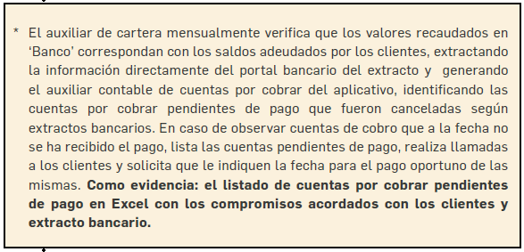
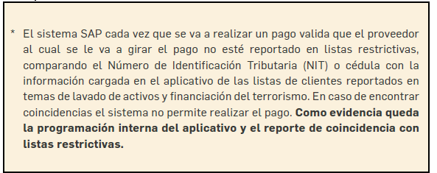
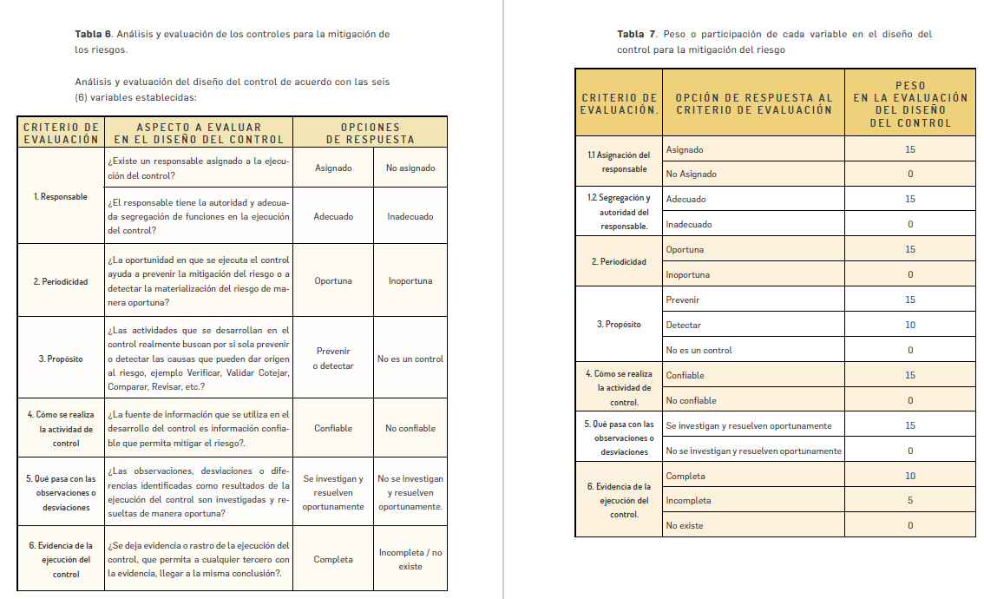
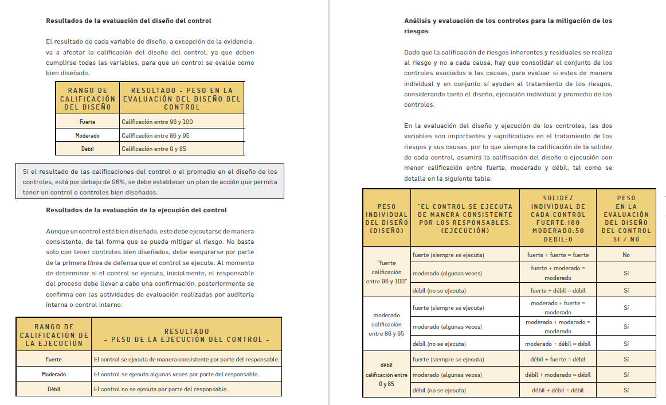
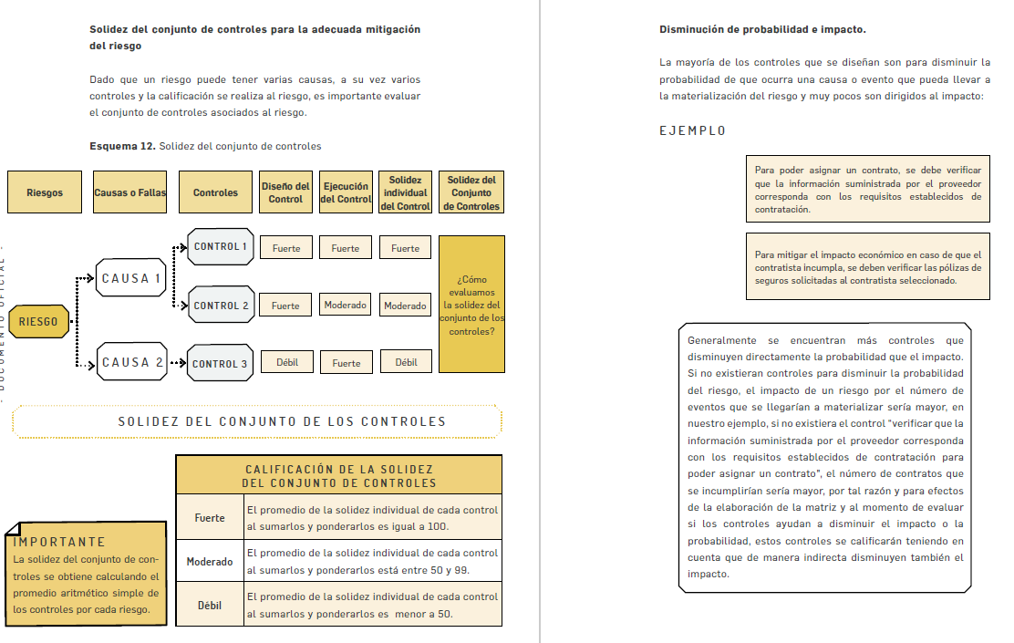
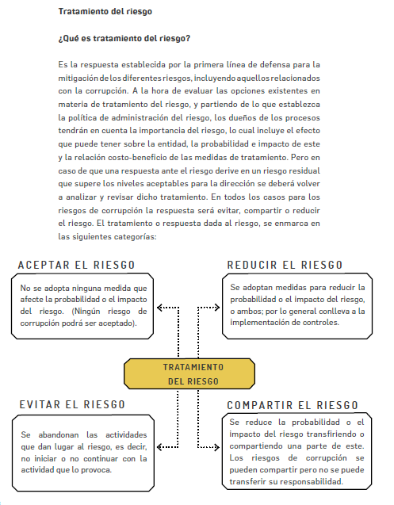
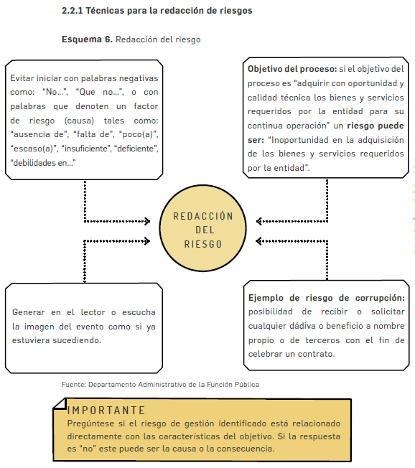
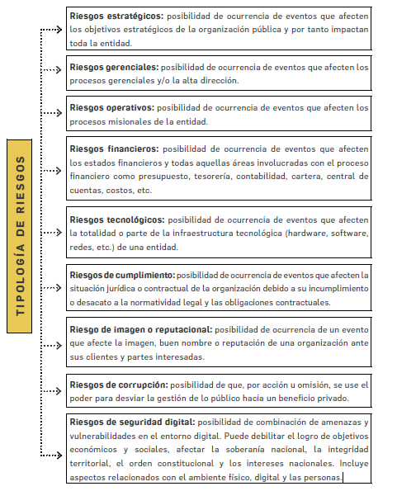
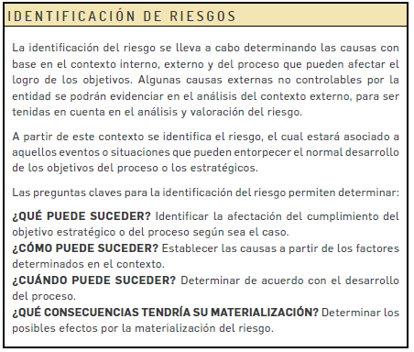

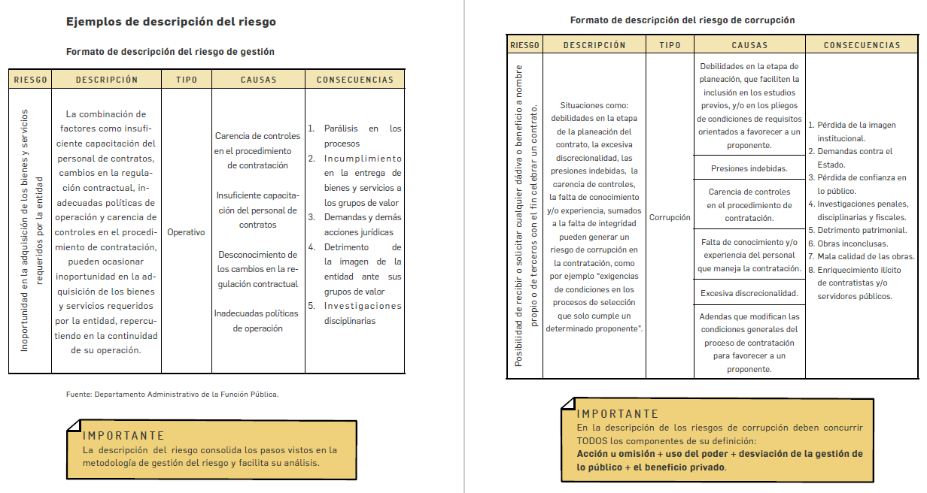

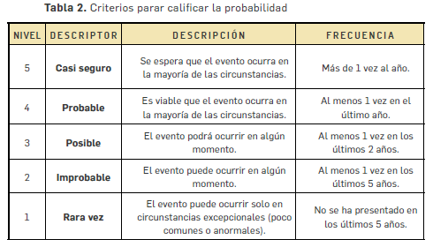

CRITERIOS DE IMPACTO INHERENTE RIESGOS DE GESTIÓN
Nivel | Consecuencias
Catastrofico | - Intervención por parte de un ente de control u otro ente regulador. - Perdida de información critica para el proceso que no se puede recuperar. - Incumplimiento en las metas y objetivos del proceso, afectando el plan de desarrollo. - Imagen Institucional afectada en el orden territorial, regional o nacional por la no prestación de los servicios a los usuarios o ciudadanos. - Criterio direccionador del proceso.
Mayor | - Intervención por parte de un ente de control u otro ente regulador. -Perdida de información critica para el proceso que no se puede recuperar. - Incumplimiento en las metas y objetivos del proceso, afectando el presupuesto del proceso. - Imagen Institucional afectada en el orden territorial, regional o nacional. por restrasos en la prestación de los servicios a los usuarios o ciudadanos. - Criterio direccionador del proceso.
Moderado | - Intervención por parte de un ente de control u otro ente regulador. - Inoportunidad en la información ocasionando retrasos en la atención a los usuarios o ciudadanos. -Reclamaciones o quejas de los usuarios o ciudadanos, que podrían implicar una denuncia o demanda. -Reprocesos de actividades y aumento de la carga operativa. -Criterio del direccionador del proceso.
Menor | - No hay intervenciones de los entes de control u otro ente regualdor. - No se afecta la imagen institucional. - No hay incumplimiento de objetivos y metas del proceso. - hay reclamaciones o quejas de los usuarios o ciudadanos. - Hay reproceso de actividades y aumento en la carga opertiva. - Criterio direccionador del proceso.
Insignificante | - No hay intervenciones de los entes de control u otro ente regualdor. - no se afecta la imagen institucional. - No hay incumplimiento de objetivos y metas del proceso. - No hay reclamaciones o quejas de los usuarios o ciudadanos. - Criterio direccionador del proceso.

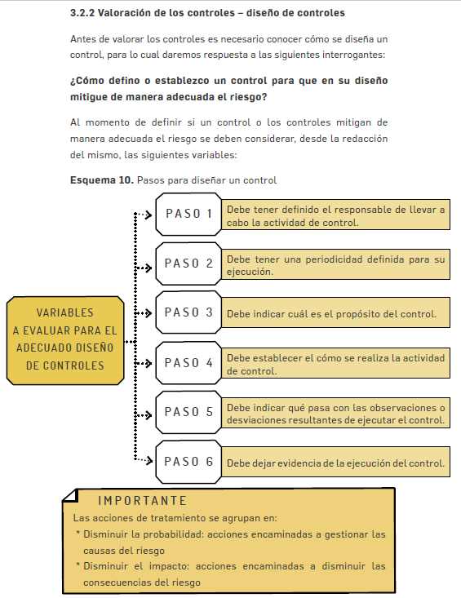
 |  | Ejemplo redacción de controles

